상품제안서
다즐 그립 러닝 보온보냉 미니텀블러(150ml) 1+1 트윈세트 | 상품코드: F32970

 |  |  |  |  |  |  | 02-412-0044 | www.easy1.co.kr
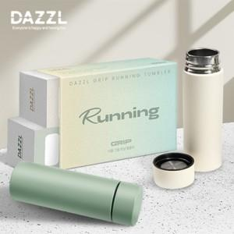

【상세/제작정보】 | 택배비: 50개입 5,000원 (vat별도) / 롯데택배

【인쇄/포장옵션】 | 레이저, 컬러필름인쇄2P / 포장지포장

【공급단가】 | 수량 | 50~ | 100~ | 500~ | 1,000~ | 2,000~
*VAT별도 | 단가 | 10,670원 | 10,500원 | 10,240원 | 10,000원 | 9,800원

【상품 URL】 | https://easy1.co.kr:443/src/goods_detail.php?gdno=32970

